物料上传
物料图片 | 物料名称 | 物料库 | 一级物料组 | 二级物料组 | 三级物料组 | 品牌 | 物料类型 | 物料单位 | 产品层次 | 环保标记 | 订货周期 | 备注说明 | 是否定制 | 是否集采 | 是否客指料号 | 是否管制发料 | 是否加急 | 物料属性1 | 物料属性2 | 物料属性3 | 物料属性4 | 物料属性5 | 物料属性6
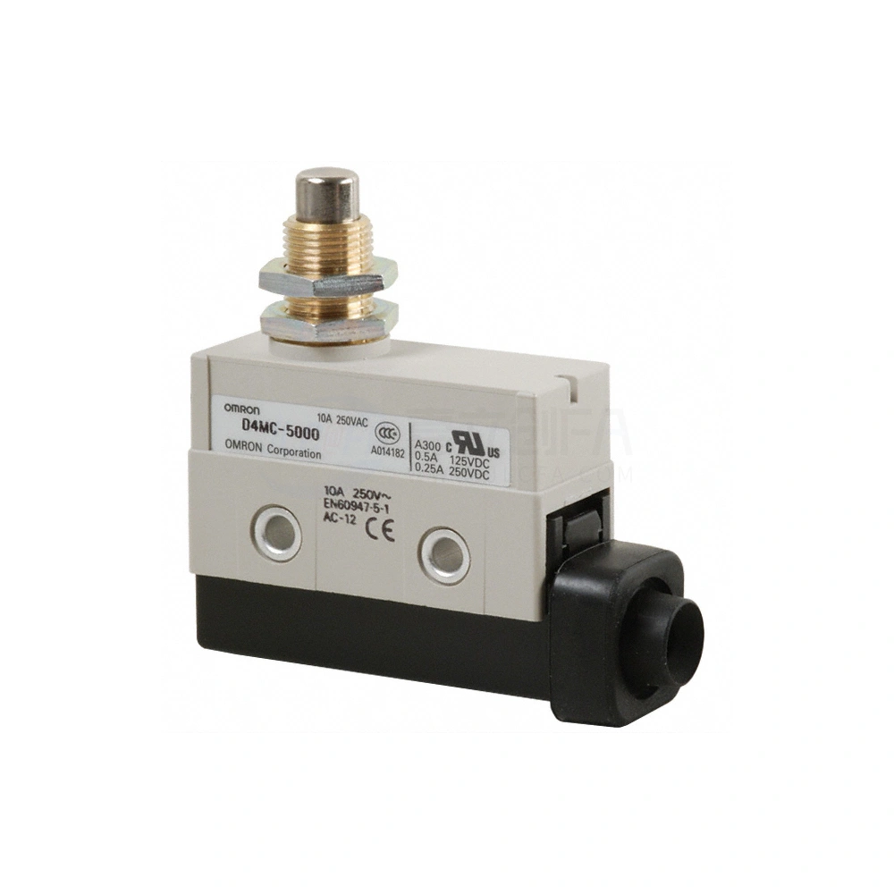 | 欧姆龙丨行程开关丨D4MC-5000 | 庶务物料库 | 电气设备 | 电气元件 | 行程开关 | 欧姆龙 | 庶务类 | 个 | Q310 | A | 30天 | 欧姆龙行程开关，型号D4MC-5000，额定电流10A 250VAC，符合EN60947-5-1标准，带金属螺纹柱和黑色基座。 | 否 | 否 | 否 | 否 | 否 | 开关规格：10A/250V | 开关用途：高防护型 | 开关类型：标准型

